INI
Gráficos de análisis de la COMPETENCIA |  |  | PE153G
Este libro te permite generar gráficos (simples) de
posicionamiento respecto de la competencia
Es sencillo pero práctico y esperamos que te sea muy útil.
Este libro está basado en un diseño original de D. Evert, le agradecemos su aportación

Observaciones

 | Este libro Excel© gratuito - a diferencia de otros productos de nuestra web - es una muestra y no es modificable, disculpa.
 | Puedes hacer todas las copias que desees y enviarlo a tanta gente como quieras, eso sí: gratuitamente.
 | Agradeceremos todas las sugerencias, comentarios e, incluso, críticas que desees hacer, envíanos un e-mail a atención@e.ditor.com

 | © versión en español: e.ditor consulting s.l. y el autor.

 |  | comenzar

1
 |  |  |  | GRÁFICOS de ANÁLISIS - 1 COMPARATIVOS
Aquí puedes representar gráficamente tu posición respecto a un competidor
Pon tus datos en la primera sección y en las dos siguientes aparecerá el análisis

1 | Factores comparativos y valoración

PON TUS DATOS Y VALORACIONES
1º Incluye hasta 10 factores de comparación entre tu empresa y un competidor:
Por ejemplo: facturación, ventas, clientes, inversiones, gasto en publicidad, imagen de marca, calidad de los productos... o lo que quieras, pero:
- Ponlos por orden de importancia.
- Los 5 primeros se considerarán "muy importantes".
- Los 5 últimos se considerarán "menos importantes".
2º Valora a tu competidor, en cada factor, de 1 a 10:
Siendo 10 la máxima valoración y 1 la mínima.
 |  |  | Competidor | MiEmpresa
 |  |  | PUNTOS | PUNTOS
 | 1 | Calidad de los productos | 10.00 | 8.00
 | 2 | Imagen tecnológica | 8.00 | 10.00
 | 3 | Precio | 8.00 | 9.00
 | 4 | Atención al cliente | 8.00 | 6.00
 | 5 | Inversiones publicitarias | 8.00 | 5.00
 | 6 | Asistencia técnica | 7.00 | 9.00
 | 7 | Imagen de marca | 8.00 | 8.00
 | 8 | Fuerza de ventas | 7.00 | 7.00
 | 9 | Rapidez suministro | 5.00 | 8.00
 | 10 | Disponibilidad productos | 4.00 | 9.00

2 | Comparación factores clave

ESTE CUADRO
Representa en forma esquemática:
- Las fortalezas y debilidades de ambos
- Las ventajas y desventajas que tienes respecto a tu competidor.
LOS GRÁFICOS (Abajo)
Representan de forma visual:
- Tus ventajas.
- Tus desventajas.
(a mayor tamaño mayor ventaja/desventaja)
...sobre la base de los datos que has aportado
 |  |  | Competidor | MiEmpresa
 | 1 | Calidad de los productos | FUERTE | FUERTE | DESVENTAJA | (ligera)
 | 2 | Imagen tecnológica | FUERTE | FUERTE | VENTAJA | (ligera)
 | 3 | Precio | FUERTE | FUERTE | VENTAJA | (ligera)
 | 4 | Atención al cliente | FUERTE | media | DESVENTAJA | 0
 | 5 | Inversiones publicitarias | FUERTE | media | DESVENTAJA | 0
 | 6 | Asistencia técnica | FUERTE | FUERTE | VENTAJA | (ligera)
 | 7 | Imagen de marca | FUERTE | FUERTE | = | 0
 | 8 | Fuerza de ventas | FUERTE | FUERTE | = | 0
 | 9 | Rapidez suministro | media | FUERTE | VENTAJA | 0
 | 10 | Disponibilidad productos | media | FUERTE | VENTAJA | 0

3 | Representación gráfica
POSICIÓN VS COMPETIDOR
 | Calidad de los productos |  | Imagen tecnológica |  | Precio |  | Atención al cliente |  | Inversiones publicitarias |  | Asistencia técnica |  | Imagen de marca |  | Fuerza de ventas |  | Rapidez suministro |  | Disponibilidad productos
-2.00 | 5 | 2.00 | 4 | 1.00 | 3 | -2.00 | 2 | -3.00 | 1 | 2.00 | -1 | 0.00 | -2 | 0.00 | -3 | 3.00 | -4 | 5.00 | -5
POSICIÓN VS COMPETENCIA
 | MiEmpresa | Competidor
Calidad de los productos | 8.00 | 10.00
Imagen tecnológica | 10.00 | 8.00
Precio | 9.00 | 8.00
Atención al cliente | 6.00 | 8.00
Inversiones publicitarias | 5.00 | 8.00
Asistencia técnica | 9.00 | 7.00
Imagen de marca | 8.00 | 8.00
Fuerza de ventas | 7.00 | 7.00
Rapidez suministro | 8.00 | 5.00
Disponibilidad productos | 9.00 | 4.00
POSICIÓN VS COMPETIDOR 2
 |  | #¡REF!
 |  | 8.00
 |  | 10.00
 |  | 9.00
 |  | 6.00
 |  | 5.00
 |  | 9.00
 |  | 8.00
 |  | 7.00
 |  | 8.00
 |  | 9.00

DESVENTAJA FUERTE
VENTAJA FUERTE

DESVENTAJA DÉBIL
VENTAJA DÉBIL

2
 |  |  |  | GRÁFICOS de ANÁLISIS - 2 POSICIONAMIENTO
Aquí puedes expresar el posicionamiento de tu competencia en el mercado de dos formas:
1- Posición de los principales competidores respecto a un factor (sección 1)
2- Posicionamiento de un competidor respecto a varios factores (sección 2)

1 | Posicionamiento Vs |  | VENTAS |  |  |  | VENTAS | posición
 |  | NOMBRE del COMPETIDOR▼ |  | EVALUACIÓN | VALOR
 | 1 | Competidor 1 |  | 1.00 | 1,000 | 1 | Competidor 1 | DEBIL
 | 2 | Competidor 2 |  | 2.00 | 2,000 | 2 | Competidor 2 | DEBIL
 | 3 | Competidor 3 |  | 3.00 | 3,000 | 3 | Competidor 3 | DEBIL
 | 4 | Competidor 4 |  | 4.00 | 4,000 | 4 | Competidor 4 | MEDIA
 | 5 | Competidor 5 |  | 5.00 | 5,000 | 5 | Competidor 5 | MEDIA
 |  |  |  | Introduce Valoración del 1 al 10 ▲ | ▲
 |  |  |  |  | Introduce importe real o estimado ▲
POSICIONAMIENTO

FUERTE ►

◄ DÉBIL

2 | Posicionamiento Vs |  | Competidor 1 |  |  |  | Competidor 1 | posición
 |  | FACTOR a EVALUAR ▼ |  | EVALUACIÓN | VALOR
 | 1 | Ventas - Facturación |  | 9.00 | 12,000 | 1 | Ventas - Facturación | FUERTE
 | 2 | Inversiones en publicidad |  | 6.00 | 8,000 | 2 | Inversiones en publicidad | MEDIA
 | 3 | Número de tiendas |  | 2.00 | 6,000 | 3 | Número de tiendas | DEBIL
 | 4 | Número de clientes |  | 5.00 | 6,000 | 4 | Número de clientes | MEDIA
 | 5 | Ventas - Pedidos |  | 8.00 | 10,000 | 5 | Ventas - Pedidos | FUERTE
 |  |  |  | Introduce Valoración del 1 al 10 ▲ | ▲
 |  |  |  |  | Introduce importe real o estimado ▲
POSICIONAMIENTO

FUERTE ►

◄ DÉBIL

PR
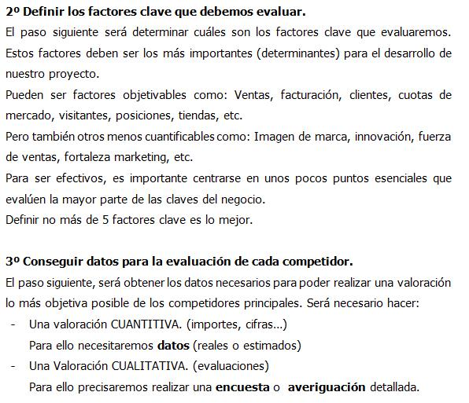
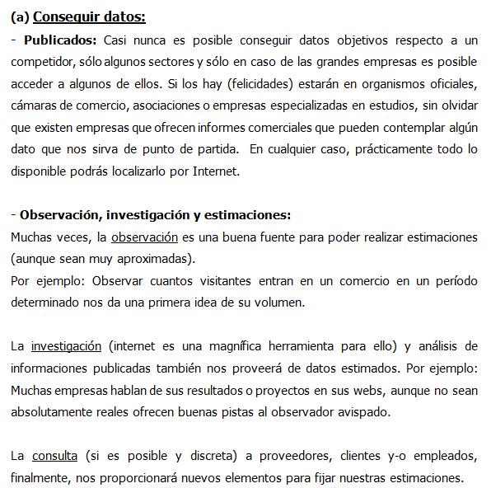
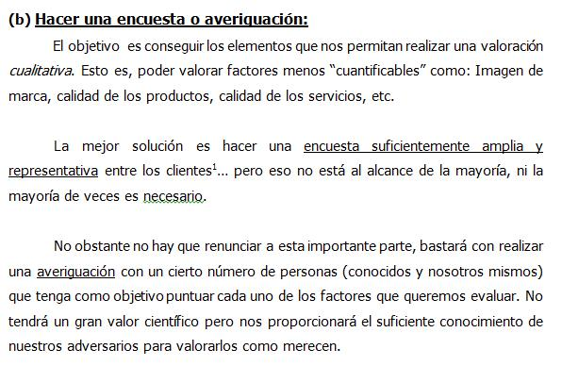
Notas

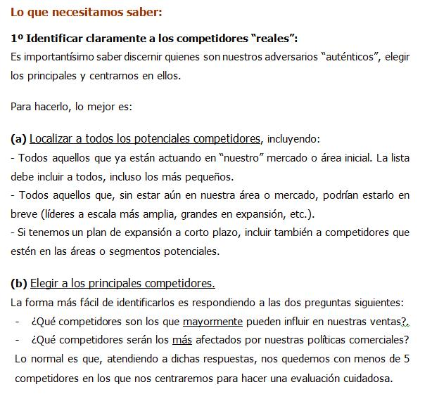
 | Más información

